Sheet1
P3: VC Holding & Lifecycle Management (การถือครอง จัดการเอกสาร และบริหารกุญแจ)

VCGA | Holde | rIssuer |  | Digital Wallet | Wallet Provider | Trust Registry | Schema Registry |  | VC Status Registry | Audit Trail

 |  |  |  | 1.เริ่มกระบวนการ

 |  |  |  | 2.เริ่มกระบวนการเปลี่ยนกุญแจ เมื่อกุญแจหมดอายุ รูปที่ 1

 |  |  |  | 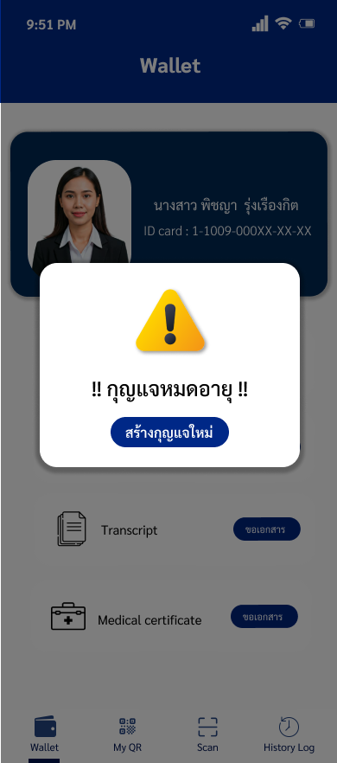

 |  |  |  | 3.สร้างกุญแจดอกใหม่ (did:key) เตรียมสำหรับเอกสาร VC ใบใหม่

 |  |  |  | 4.ส่งคำขอ พร้อมแนบ VC ใบเก่า ไปยัง Issuer ที่เกี่ยวข้อง รูปที่ 2

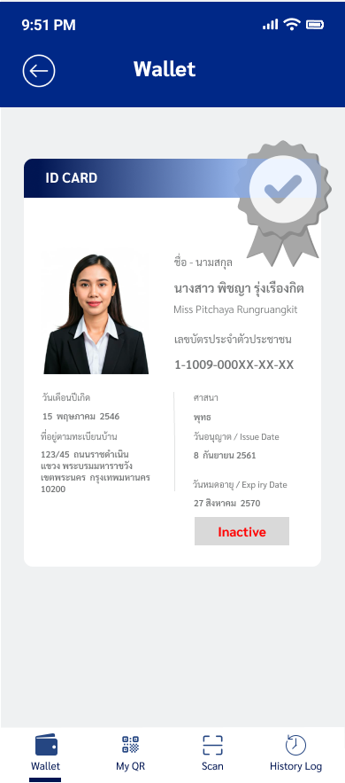

 |  | 5.รับคำขอ และ นำ VC ใบเก่า ไปเริ่มกระบวนการตรวจสอบ

 |  |  |  |  |  | 6.ยืนยันสถานะความน่าเชื่อถือของ ผู้ออกเอกสาร (Issuer) รูปที่ 3
 |  |  |  |  |  |  |  |  | 7.ตรวจสอบว่า VC ใบเก่า ยังคงสถานะปกติ ไม่ถูกระงับ

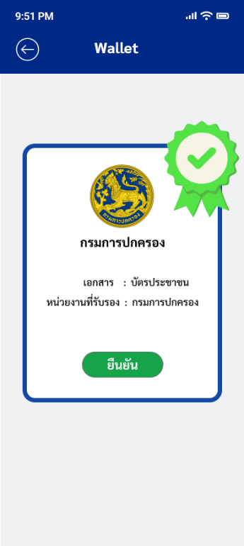

 |  | 8.ตรวจสอบสำเร็จและยืนยันว่า VC ใบเก่า ถูกต้องและเชื่อถือได้ รูปที่ 4

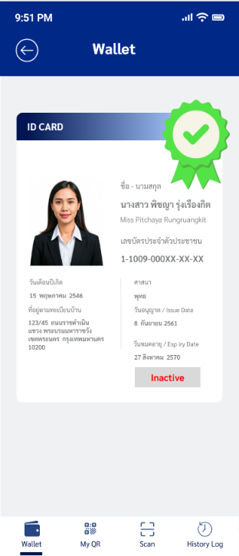

 |  | 9.ส่งข้อเสนอการออกเอกสารใหม่

 |  |  |  | 10.รับข้อเสนอและส่งคำขอ VC ใหม่ พร้อมพิสูจน์การครอบครองกุญแจ (PoP)

 |  | 11.รับคำขอและตรวจสอบความถูกต้องของการครอบครองกุญแจ (PoP)

 |  |  |  |  |  |  |  | 12.ดึงแม่แบบเอกสาร

 |  | 13.สร้าง VC ใบใหม่ด้วยกุญแจใหม่ พร้อมลงลายมือชื่อดิจิทัล

 |  |  |  |  |  |  |  |  | 14.เพิกถอน VC ใบเก่า เปิดใช้งาน VC ใบใหม่ ("Active") รูปที่ 5

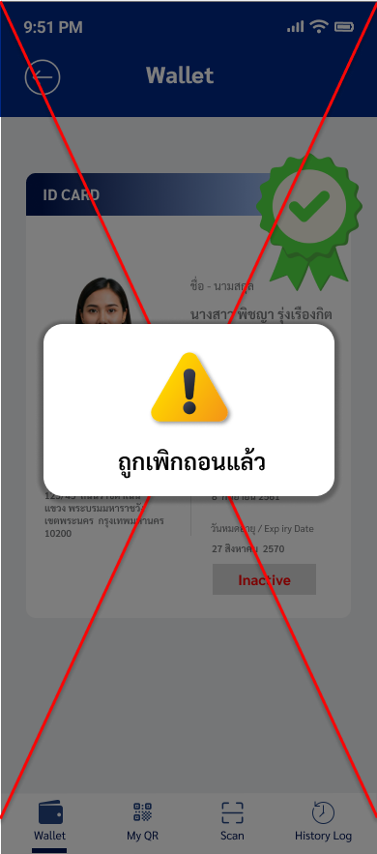

 |  |  |  |  |  |  |  |  |  | 15.บันทึกประวัติ การต่ออายุเอกสาร

 |  |  | 16.ส่งมอบเอกสาร VC ใบใหม่

 |  |  |  | 17.ตรวจสอบความถูกต้อง และ จัดเก็บเอกสาร VC ใบใหม่ลงกระเป๋า รูปที่ 6

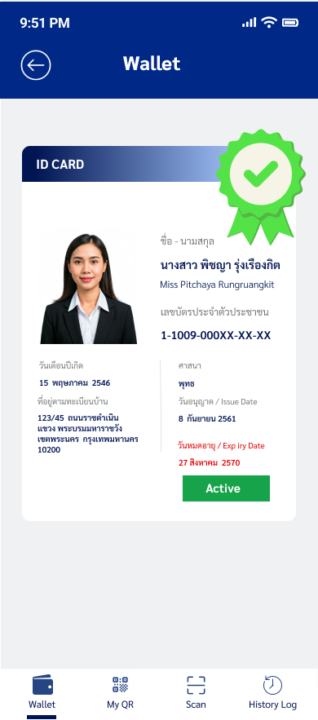

 |  |  |  | 18.ลบเอกสาร VC ใบเก่า และ ทำลายกุญแจดอกเก่าทิ้ง รูปที่ 7

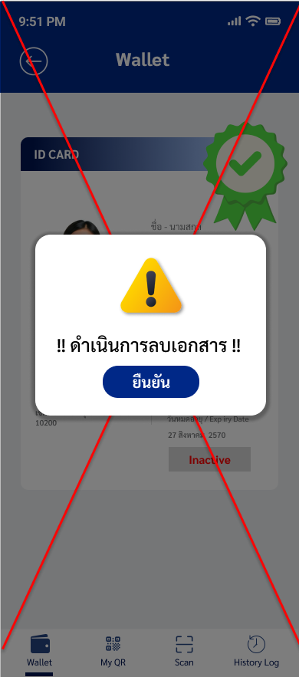

.
 |  |  |  | 19.ส่งข้อความแจ้งเตือนผู้ใช้งาน

 | 20.รับทราบการแจ้งเตือน

 | 21.สิ้นสุดกระบวนการ

